別紙6_ZEH _役員名簿
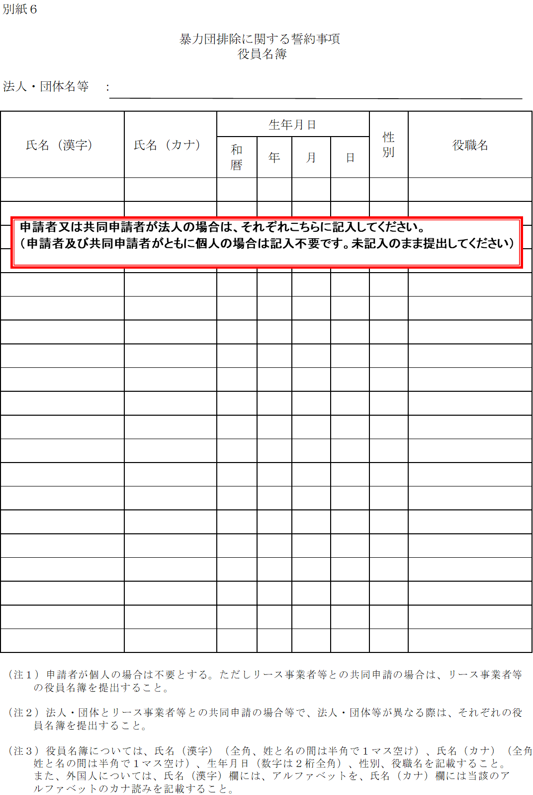
別紙６

 |  |  | 暴力団排除に関する誓約事項
 |  |  |  | 役員名簿

法人・団体名等 ：

氏名（漢字） |  | 氏名（カナ） |  | 生年月日 |  |  |  | 性別 | 役職名
 |  |  |  | 和暦 | 年 | 月 | 日

（注１）申請者が個人の場合は不要とする。ただしリース事業者等との共同申請の場合は、リース事業者等
 | の役員名簿を提出すること。

（注２）法人・団体とリース事業者等との共同申請の場合等で、法人・団体等が異なる際は、それぞれの役
 | 員名簿を提出すること。

（注３）役員名簿については、氏名（漢字）（全角、姓と名の間は半角で１マス空け）、氏名（カナ）（全角、
 | 姓と名の間は半角で１マス空け）、生年月日（数字は２桁全角）、性別、役職名を記載すること。
 | また、外国人については、氏名（漢字）欄には、アルファベットを、氏名（カナ）欄には当該のア
 | ルファベットのカナ読みを記載すること。

別紙8_ZEH_誓約書
別紙８

公益財団法人北海道環境財団
理事長 小 林 三 樹 殿

2019年度（平成31年度）二酸化炭素排出抑制対策事業費等補助金
（集合住宅（低層・中層）における低炭素化（ＺＥＨ－Ｍ化）促進事業）
誓約書

私は、補助金の交付の申請を公益財団法人北海道環境財団（以下「財団」という。）に提出するに当たって、また、補助対象事業の実施期
間内及び完了後においては、下記の事項について誓約いたします。
この誓約が虚偽であり、又はこの誓約に反したことにより、当方が不利益を被ることとなっても、一切異議は申し立てません。

１ 交付申請
本事業の交付規程及び公募要領の内容を全て承知の上で、申請者、手続代行者の役割及び要件等について確認し、了承している。
２ 暴力団排除
暴力団排除に関する誓約事項について熟読し、理解の上、これに同意している。
３ 交付決定前の事業着手の禁止
交付決定通知書を受領する前に本事業に着手した場合には、補助金の交付対象とならないことを了承している。
４ 重複申請の禁止
他の国庫補助金等を重複して受給してはならないこと、また次世代住宅ポイント制度、キャッシュレス・消費者還元事業のポイント発
行の対象とならないことを理解している。
５ 申請の無効
申請書及び添付書類一式について責任をもち、虚偽、不正の記入が一切ないことを確認している。
万が一、違反する行為が発生した場合の罰則等を理解し、了承している。
６ 個人情報の利用
財団が取得した個人情報等については、申請に係る事務処理に利用する他、個人情報の保護に関する法律（平成15年法律第57号）に基
づいた上で、財団が開催する本事業の効果検証のための調査、分析等、国が行うその他調査業務等に利用されることがあり、その場合、
国が指定する外部機関に個人情報等が提供されることに同意している。
また、本情報が同一の設備等に対し、国から他の補助金を受けていないかを調査するために利用されることに同意している。
７ 申請内容の変更及び取下げ
申請書の提出後に申請内容に変更が発生した場合には、財団に速やかに報告することを了承している。
万が一、違反する行為が発生した場合は、財団の指示に従い申請書の取下げを行うことに同意している。
８ 現地調査等の協力
補助対象事業が事業の目的に適して公正に実施されているかを判断するための現地調査等に協力することを了承している。
９ 事業の不履行等
申請者、手続代行者が財団に連絡することを怠ったことにより、事業の不履行等が生じ審査が継続できないと財団が判断した場合は、
当該申請者の申請を無効とすることができることを理解し、了承している。
10 免責
財団は、ＺＥＨデベロッパー、手続代行者、補助対象事業者、その他の者との間に生じるトラブルや損害について、一切の関与・責任
を負わないことを理解し、了承している。
11 事業の内容変更、終了
財団は、国との協議に基づき、本事業を終了、又はその制度内容の変更を行うことができることを承知している。

上記を誓約し、申請内容に間違いがないことを確認した上で署名、捺印します.

 |  |  |  |  | 令和元 | 年 | 月 | 日

実印
 | 氏名 |  | 申請者 法人名又は氏名
 |  |  | 代表者名等

登録印
 |  | 共同申請者 法人名
 |  |  |  | 代表者名等

登録印
 |  | 手続代行者 法人名
 |  |  |  | 代表者名等

